상품제안서
디셀라 20W 단자 접이식 + 케이블 일체형 도킹 보조배터리 5000mAh | 상품코드: S41107

 |  |  |  |  |  |  | 02-713-8555 | www.synergygift.co.kr
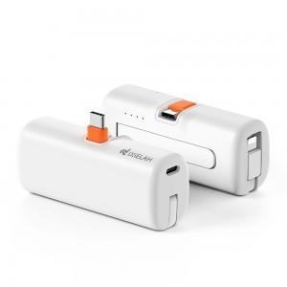

【상세/제작정보】

【인쇄/포장옵션】 | 레이저, 풀칼라 / 포장지포장

【공급단가】 | 수량 | 50~ | 100~ | 500~ | 1,000~ | 2,000~
*VAT별도 | 단가 | 7,210원 | 7,160원 | 6,870원 | 6,520원 | 6,350원

【상품 URL】 | https://www.synergygift.co.kr:443/src/goods_detail.php?gdno=41107

